Chi tiết địa chất
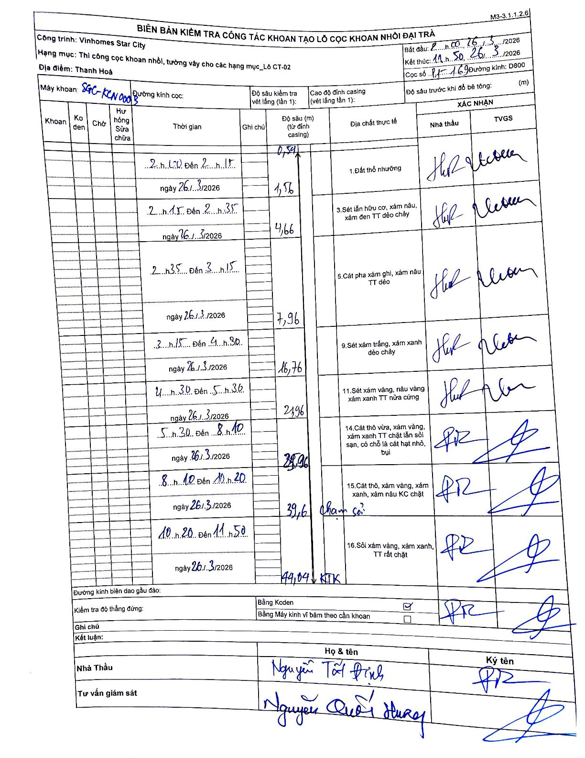
Dự án | Star City Thanh Hóa
Hạng mục | Thi công cọc khoan nhồi, tường vây cho các hạng mục_Lô CT-02
Tên bộ phận | Lô CT-02
Số hiệu cọc | P1-169
Tên Máy khoan | SGC-KCN0003
Đường kính | D800
Bắt đầu thi công | 02:00 26/03/2026
Kết thúc thi công | 11:50 26/03/2026

Địa chất TT | Đường kính | Mô tả lớp thiết kế | Từ (h) | Đến (h) | Cao độ từ | Cao độ đến | T.Gian (h) | Dài (m) | V (m/h) | Ghi chú
1 | D800 | Đất thổ nhưỡng | 02:00 26/03/2026 | 02:15 26/03/2026 | -0.54 | -1.56 | 0.25 | 1.56 | 4.08
3 | D800 | Sét lẫn hữu cơ, xám nâu, xám đen TT dẻo chảy | 02:15 26/03/2026 | 02:35 26/03/2026 | -1.56 | -4.66 | 0.33 | 3.1 | 9.3
5 | D800 | Cát pha xám ghi, xám nâu TT dẻo | 02:35 26/03/2026 | 03:15 26/03/2026 | -4.66 | -7.96 | 0.67 | 3.3 | 4.95
9 | D800 | Sét xám trắng, xám xanh dẻo chảy | 03:15 26/03/2026 | 04:30 26/03/2026 | -7.96 | -16.76 | 1.25 | 8.8 | 7.04
11 | D800 | Sét xám vàng, nâu vàng xám xanh TT nửa cứng | 04:30 26/03/2026 | 05:30 26/03/2026 | -16.76 | -21.96 | 1 | 5.2 | 5.2
14 | D800 | Cát thô vừa, xám vàng, xám xanh TT chặt lẫn sỏi sạn, có chỗ là cát hạt nhỏ, bụi | 05:30 26/03/2026 | 08:10 26/03/2026 | -21.96 | -25.96 | 2.67 | 4 | 1.5
15 | D800 | Cát thô, xám vàng, xám xanh, xám nâu KC chặt | 08:10 26/03/2026 | 10:20 26/03/2026 | -25.96 | -39.6 | 2.17 | 13.64 | 6.3 | Chạm sỏi
16 | D800 | Sỏi xám vàng, xám xanh, TT rất chặt | 10:20 26/03/2026 | 11:50 26/03/2026 | -39.6 | -44.04 | 1.5 | 4.44 | 2.96 | KTK

ẢNH BIÊN BẢN GỐC

